상품제안서
체크 피크닉매트 양면방수 두꺼운 돗자리 나들이 돗자리 여행용매트 | 상품코드: F25752

 |  |  |  |  |  |  | 02-412-0044 | www.easy1.co.kr
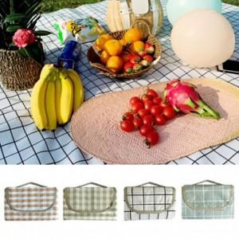

【상세/제작정보】 | 기본수량 미만 인쇄시 비용 추가.

【인쇄/포장옵션】 | 실크 / 포장불가능

【공급단가】 | 수량 | 100~ | 300~ | 500~ | 1,000~ | 3,000~
*VAT별도 | 단가 | 10,200원 | 10,030원 | 9,770원 | 9,600원 | 9,350원

【상품 URL】 | https://easy1.co.kr:443/src/goods_detail.php?gdno=25752

